Imagen
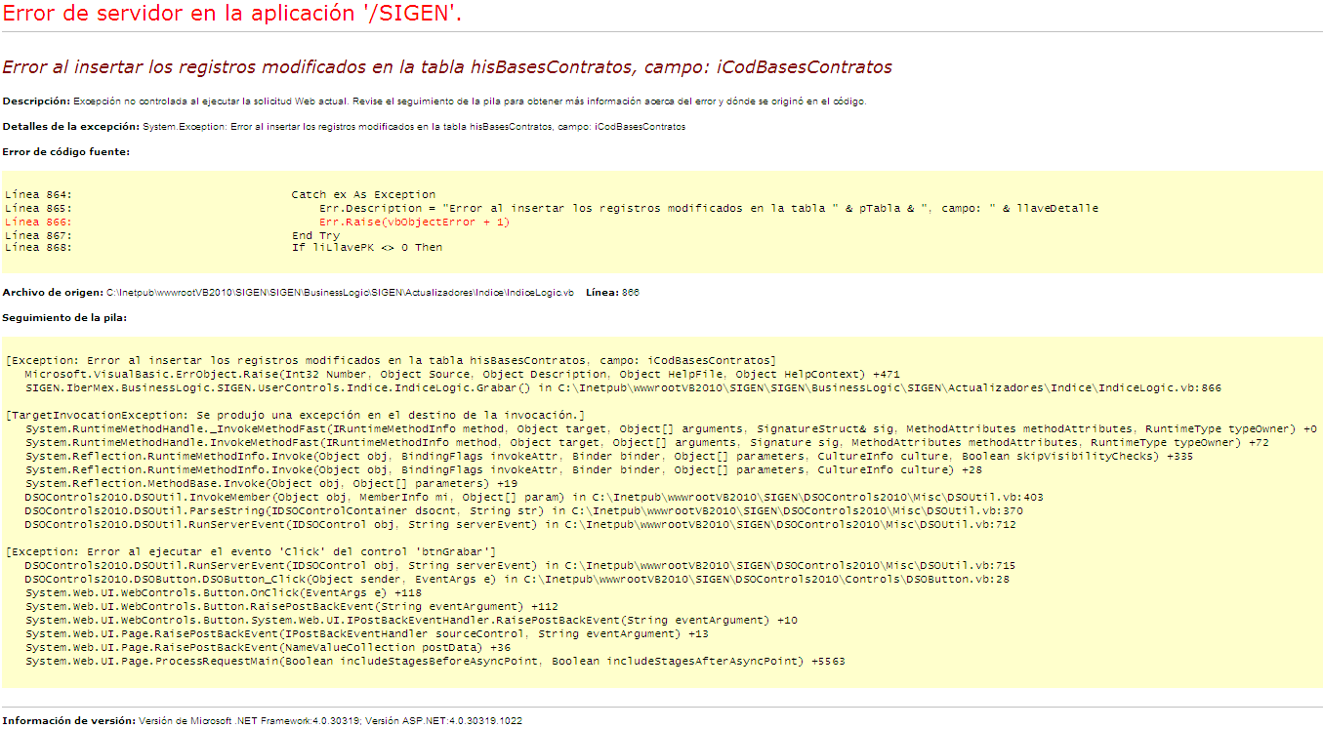
Imagen 1
 | vchdesusuario | vchcodevento | vchdesOpcion | vchmensaje | dtFechaHora | iCodSistemaWeb | icodusuario | vchArchivoXML | vchNodoXML | iCodOpcion | icodEventoLog
 | Santiago Gallaga (SIGEN) | Editar | Carga Facturas GNM | Codigo: (1413) | 07/01/2015 | 1 | 652 | EncaDetaEdit | Hisfacturasgas | 232 | 7
 | Santiago Gallaga (SIGEN) | Editar | Carga Facturas GNM | Codigo: (1412) | 07/01/2015 | 1 | 652 | EncaDetaEdit | Hisfacturasgas | 232 | 7
 | Santiago Gallaga (SIGEN) | Editar | Carga Facturas GAS | Codigo: (1411) | 07/01/2015 | 1 | 652 | EncaDetaEdit | HisFacturasGas | 231 | 7
 | Santiago Gallaga (SIGEN) | Editar | Carga Facturas GAS | Codigo: (1410) | 07/01/2015 | 1 | 652 | EncaDetaEdit | HisFacturasGas | 231 | 7
 | Santiago Gallaga (SIGEN) | Editar | Carga Facturas GAS | Codigo: (1409) | 07/01/2015 | 1 | 652 | EncaDetaEdit | HisFacturasGas | 231 | 7
 | Eloy Moreno (SIGEN) | Editar | Anexos Femsa | Codigo: (894) | 07/01/2015 | 1 | 98 | HistoricEdit | hisanexoses | 199 | 7

Imagen 2
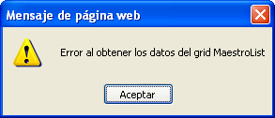

Imagen 3
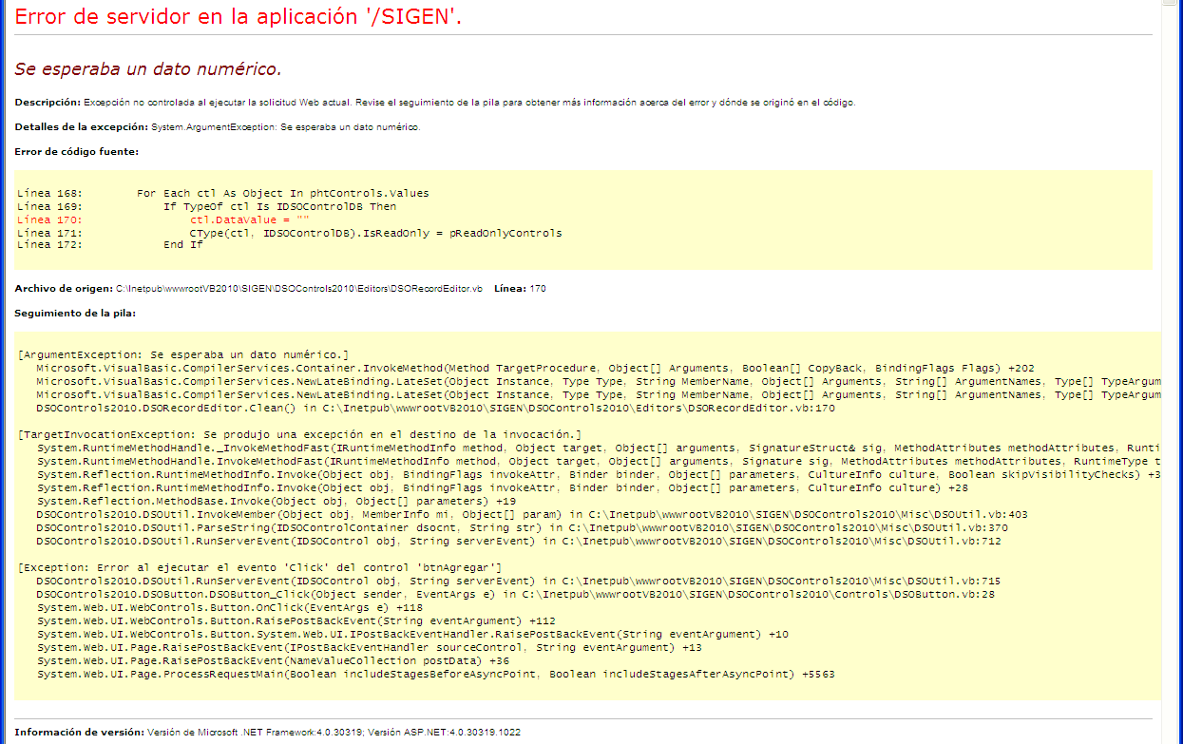

Imagen 4

Imagen 5

Imagen 6

Imagen 7

